상품제안서
송월 타월 우산 2매 콤보세트 ( 샤보렌디럭스+3단모던체크) | 상품코드: F21971

 |  |  |  |  |  |  | 02-412-0044 | www.easy1.co.kr
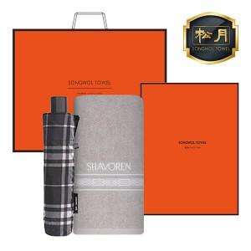

【상세/제작정보】 | 자수인쇄 자수크기,난이도,글자수에따라 추가비용 발생할수있습니다.(문의 필수)

【인쇄/포장옵션】 | 실크, 자수 / 포장지포장

【공급단가】 | 수량 | 100~ | 300~ | 500~ | 1,000~ | 3,000~
*VAT별도 | 단가 | 14,640원 | 14,100원 | 13,560원 | 13,020원 | 12,690원

【상품 URL】 | http://www.easy1.co.kr/src/goods_detail.php?gdno=21971

